상품제안서
터블 트루클린 세탁조 클리너 4개입 | 상품코드: S43127

 |  |  |  |  |  |  | 02-713-8555 | www.synergygift.co.kr
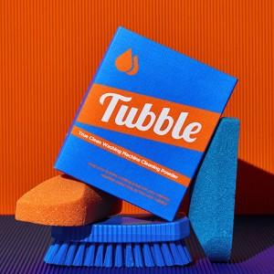

【상세/제작정보】 | 탈취에 효과적인 EM효소로 빨래 냄새의 원인을 해결 합니다.

【인쇄/포장옵션】 | 스티커 / 포장불가능

【공급단가】 | 수량 | 50~ | 100~ | 500~ | 1,000~ | 3,000~
*VAT별도 | 단가 | 9,900원 | 9,800원 | 9,300원 | 9,000원 | 8,800원

【상품 URL】 | https://www.synergygift.co.kr:443/src/goods_detail.php?gdno=43127

